กำหนดการ
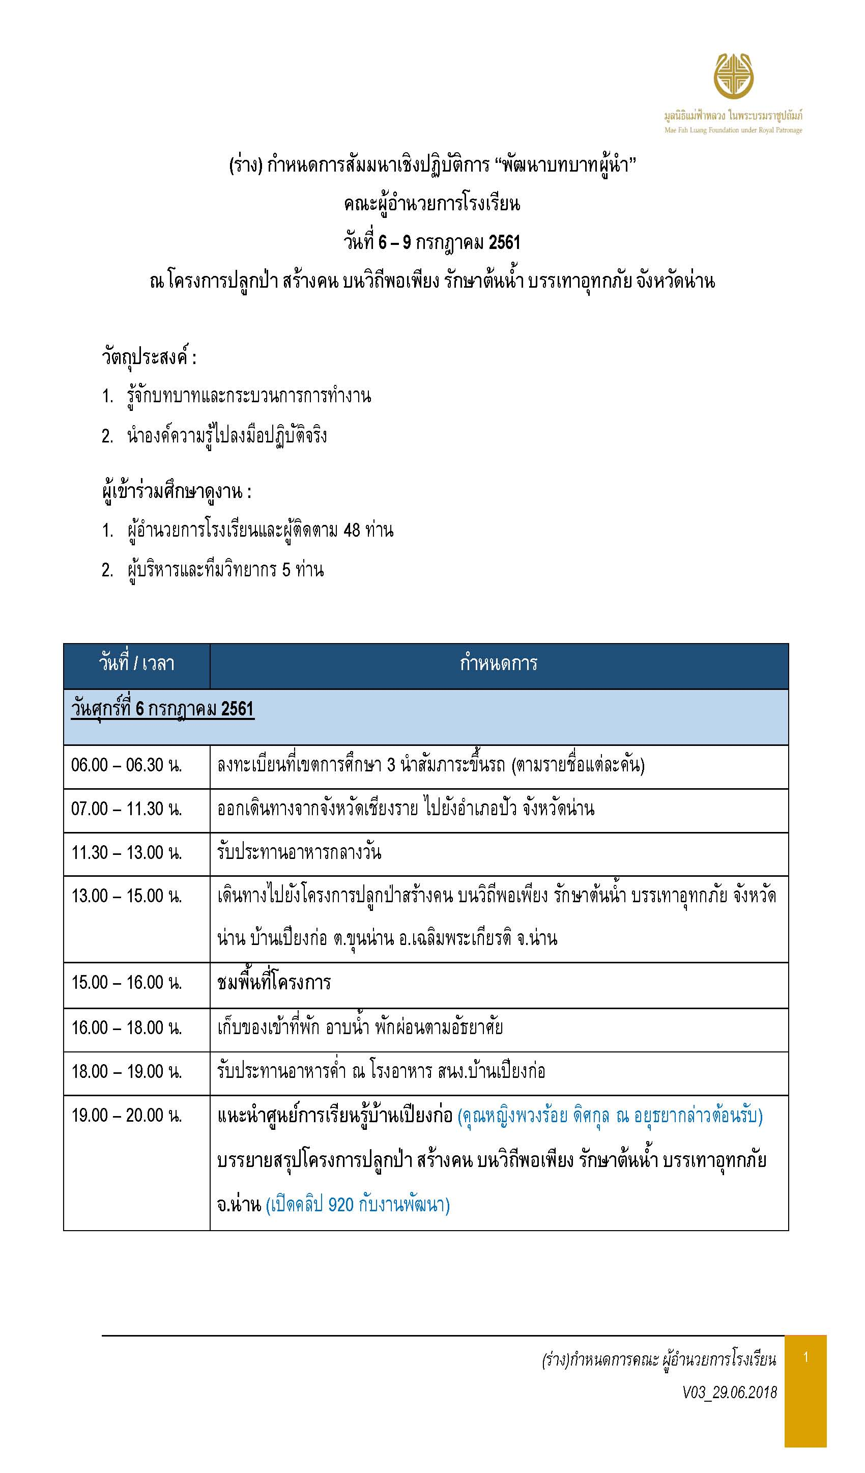
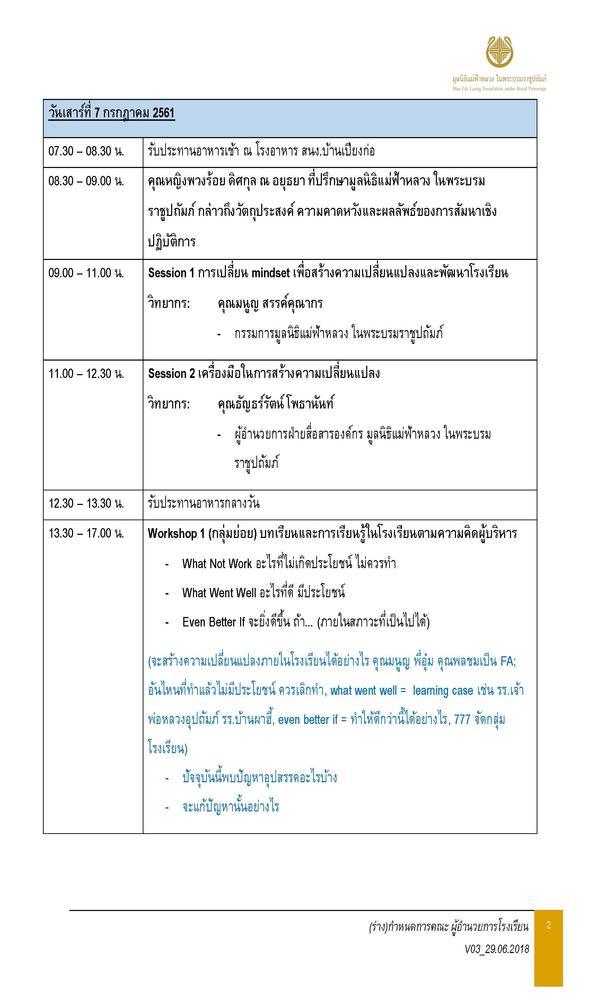
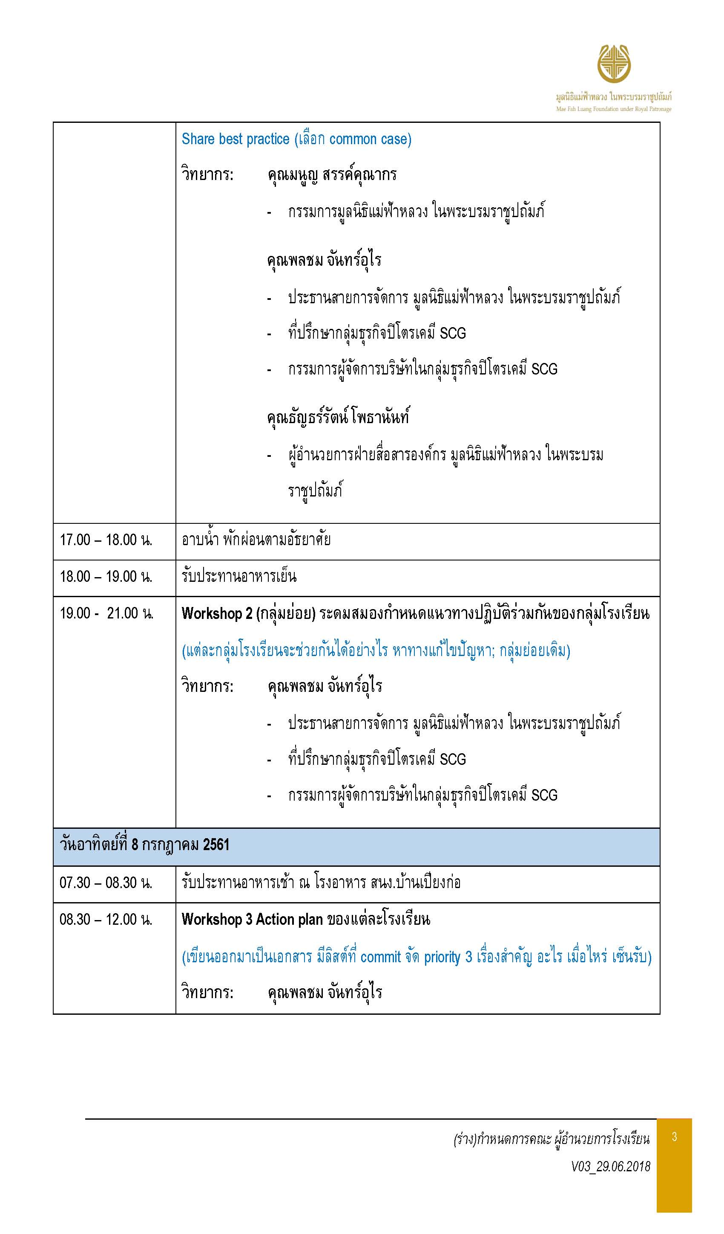
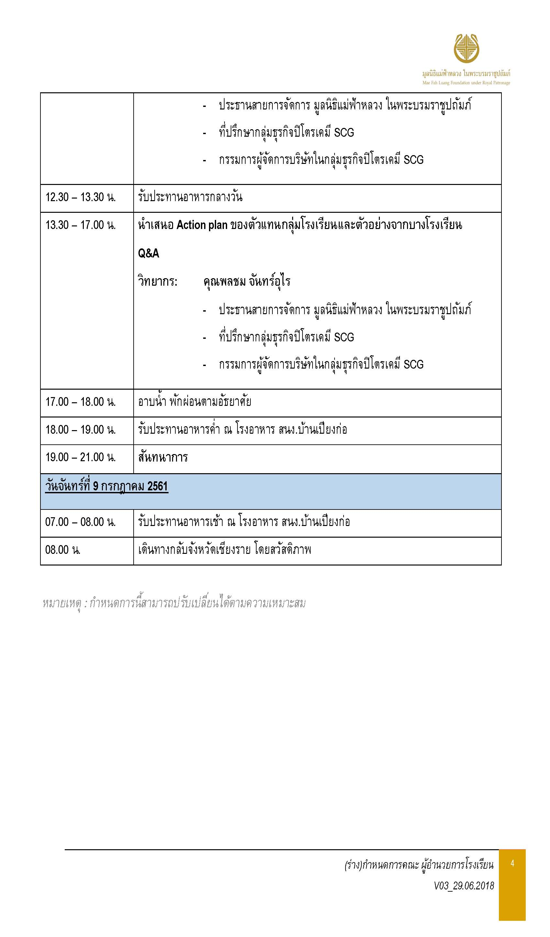

รายการอาหาร
ปรับ V04_4.07.61
ปรับ V04_4.07.61
รายการอาหารคณะผู้อำนวยการโรงเรียน จำนวน 67 ท่าน
ณ.สำนักงานโครงการปลูกป่า สร้างคน บนวิถีพอเพียง รักษาต้นน้ำ บรรเทาอุทกภัย บ้านเปียงก่อ จ.น่าน วันที่ 6 – 9 กรกฎาคม 2561
มีอิสลามจำนวน 1 คน เคร่งมาก
เช้า | อาหารว่าง - เช้า | กลางวัน | อาหารว่าง - เย็น | เย็น
วัันศุกร์ที่ 06 กรกฎาคม 2561
 |  | 12.00 น. ณ ครัวต้นตาล อ.ปัว จ.น่าน |  | 18.00 น. ณ โรงอาหาร สนง.เปียงก่อ
 |  | ข้าวผัดปู 60 จาน จานละ 50 บาท |  | จำนวน 67 ท่านๆ ละ 150 บาท
 |  | ผัดผักรวมไก่ 10 จานจานละ 150 บาท |  | 1. ลาบหมู
 |  | ต้มยำปลาคัง 170 บาทต่อหม้อ จำนวน 10 หม้อ |  | 2. ต้มส้มไก่ (ไม่ใส่กะทิ)
 |  |  |  | 3. น้ำพริกหนุ่ม ไข่ต้ม
 |  | แถมน้ำกับน้ำแข็ง |  | 4. ผัดผักรวม
 |  |  |  | 5. ข้าวสวย ข้าวเหนียว
 |  |  |  | 6. ผลไม้ตามฤดูกาล
วันเสาร์ที่ 07 กรกฎาคม 2561
07.00 น. ณ โรงอาหารสนง.เปียงก่อ | 10.30 น. ณ ห้องประชุม | 12.00 น. ณ โรงอาหารสนง.เปียงก่อ | ยกไปหลังอาหารเย็น | 17.30 น. ณ โรงอาหาร สนง.เปียงก่อ
จำนวน 67 ท่านละ 150 บาท | จำนวน 52 ท่านละ 40 บาท | จำนวน 67 ท่านละ 150 บาท | เวลา 19.30 น. | จำนวน 67 ท่านๆ ละ 150 บาท
1. ต้มจืดไก่ชิ้นจิงจูฉ่าย | 1.มะม่วงหิมพานต์อบเกลือ | 1. ต้มจืดฟักเขียวซีโครงหมู | 1.ฟักทองเชื่อม (แยกน้ำกะทิ) | 1. แกงหัวปลีใส่ไก่ฉีก
2. ผัดหน่อไม้วุ้นเส้นหมูสับ | 2.กล้วยตาก | 2. น้ำพริกกะปิ ผักทอด ผักลวก | 2.น้ำกระเจี๊ยบ | 2. กะหล่ำปลีผัดน้ำปลา
3. หมูชิ้นทอด | 3.ปลาหมึกดอย | 3. ผัดกะหล่ำดอกใส่ไก่ |  | 3. น้ำพริกอ่อง
4. คะน้าผัดน้ำมันหอย | 4. น้ำมะตูม | 4. น่องไก่ทอด |  | 4. ไก่ย่าง+น้ำจิ้มแจ๋ว
5. ข้าวสวย |  | 5. ข้าวสวย |  | 5. ไข่เจียว
 |  | 6. ผลไม้ตามฤดูกาล |  | 6. ผักสด , ผักลวก
 |  |  |  | 7. ผลไม้ตามฤดูกาล
วันอาทิตย์ที่ 08 กรกฎาคม 2561
07.00 น. ณ โรงอาหารสนง.เปียงก่อ | 10.30 น. ณ ห้องประชุม | 12.00 น. ณ โรงอาหารสนง.เปียงก่อ | 15.30 น. ณ ห้องประชุม | 18.00 น. ณ ห้องประชุม
จำนวน 67 ท่านละ 150 บาท | จำนวน 49 ท่านละ 40 บาท | จำนวน 63 ท่านละ 150 บาท | จำนวน 49 ท่านละ 40 บาท | จำนวน 63 ท่านๆ ละ 150 บาท
1. ไข่พะโล้ไก่ | 1.กล้วยบวชชี | 1. ต้มจืดเต้าหู้ไก่สับ | 1. บัวลอย | 1. ไก่ตุ๋นยาจีน
2. ผัดบวบเหลี่ยมหมูสับ | 2.น้ำอัญชัน | 2. ผัดมะเขือยาวหมูสับ | 2. น้ำใบเตย | 2. ปลาทอด + น้ำจิ้มเเจ่ว
3. ข้าวผัด (แครอท ถั่นลันเตา ข้าวโพด) |  | 3. หมูย่าง+น้ำจิ้มแจ่ว |  | 3. ตำขนุน
4. ไข่เจียว |  | 4. คั่วแห้งไก่ |  | 4. ผัดกวางตุ้งน้ำมันหอย
5. ข้าวสวย |  | 5. ข้าวสวย |  | 5. ข้าวสวย
 |  | 6. ผลไม้ตามฤดูกาล |  | 6. ผลไม้ตามฤดูกาล
วันจันทร์ที่ 09 กรกฎาคม 2561
07.00 น. ณ โรงอาหารสนง.เปียงก่อ |  | 12.00 น. ณ
จำนวน 63 ท่านละ 150 บาท
1. ข้าวต้มขาว ข้าวสวย
2. ผัดไก่น้ำมันหอย
3. ผัดหัวไชโป้ใส่ไข่
4. ผัดผักบุ้งไฟแดง
5. ยำผักกาดดอง

บ้านริมน้ำน่าน
บ้านเหลืองนวล
รายชื่อที่พัก ณ บ้านพัก โครงการปลูกป่า สร้างคน บนวิถีพอเพียง รักษาต้นน้ำ บรรเทาอุทกภัย จ.น่าน
Check in 6 - Check out 9 กรกฎาคม 2561
 | ลำดับ | รายชื่อ | หมายเหตุ
 | 1 | นายมนูญ สรรค์คุณากร
 | 2 | นายพลชม จันทร์อุไร
 |  | ย้ายเตียงจากยางนามาเพิ่ม


บ้านยางนา

 | ลำดับ | รายชื่อ | หมายเหตุ
 | 1 | นายบุญชอบ สุทธมนัสวงษ์
 | 2 | คุณวิรัตน์ พานิช
 |  | เปลี่ยนเป็นฟูก2


บ้านประดู่

 | ลำดับ | รายชื่อ | หมายเหตุ
 | 1 | นายศุภโชค ปิยะสันต์
 | 2 | นายสมสวัสดิ์ ทองประวิทย์ | มีโรคประจำตัว ต้องใช้ O2 ขอพักคู่กับผอ.ศุภโชค
 | 3
 |  | เต้นท์นอนในบ้าน


บ้านพระเจ้าห้าพระองค์
 | ลำดับ | รายชื่อ | หมายเหตุ
 | 1 | นายธีร์วรา ใจเย็น
 | 2 | นายสมคิด อนุเคราะห์
 | 3 | นายสุขสันต์ สอนวล


บ้านกาแฟ
 | ลำดับ | รายชื่อ | หมายเหตุ
 | 1 | นายพิชชากร อานุ
 | 2 | นายวันชัย ชื่นตา
 | 3 | นายปิยะศักดิ์ ชนะชัย

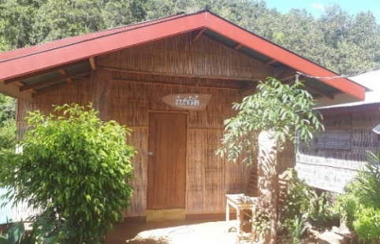
บ้านชาอัสสัม
 | ลำดับ | รายชื่อ | หมายเหตุ
 | 1 | นายเจษฎา ถาเป็ง
 | 2 | นายสายันห์ ปันสุ
 | 3 | นาย อนวัช อุ่นกอง
 | 4 | นายบรรหาญ ปันทะนัน
 | 5 | นายดนุพล พรานกวาง
 | 6

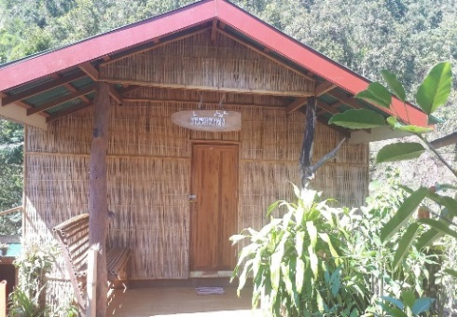
บ้านหวายน้ำผึ้ง
 | ลำดับ | รายชื่อ | หมายเหตุ
 | 1 | นายอนุชิต ไทยรัศมี
 | 2 | นายถนัด แสงพันธ์
 | 3 | ว่าที่ร้อยตรีพงศกร เกเย็น
 | 4 | นาย เกรียงศักดิ์ ฝึกฝน
 | 5 | นายเอกนรินทร์ เตจ๊ะ
 | 6

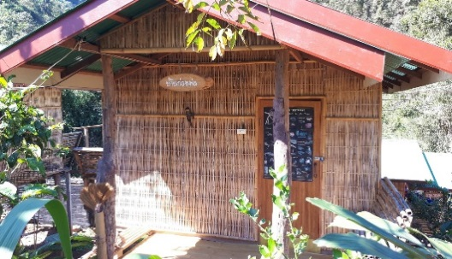
บ้านก่อหม่น
 | ลำดับ | รายชื่อ | หมายเหตุ
 | 1 | นายสมเพชร ชัยวรรณ์ | หมากัด ต้องทำแผลทุกเย็น ส่งอนามัย
 | 2 | นายนิวัฒน์ วิยะ
 | 3 | นายอานนท์ วงศ์วิชญ์

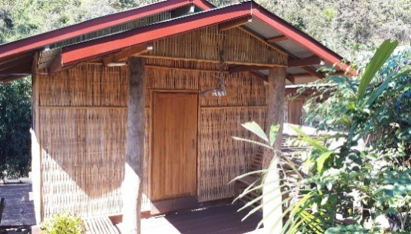
บ้านขนุนป่า
 | ลำดับ | รายชื่อ | หมายเหตุ
 | 1 | นายนคร แซ่ย่าง | ช่างภาพ
 | 2
 | 3

บ้านหลังใหญ่
รายชื่อที่พัก ณ บ้านพัก โครงการปลูกป่า สร้างคน บนวิถีพอเพียง รักษาต้นน้ำ บรรเทาอุทกภัย จ.น่าน
Check in 6 - Check out 9 กรกฎาคม 2561

บ้านกิ่วจันทร์
 | ลำดับ | รายชื่อ | หมายเหตุ
 | 1 | นางพันธุ์ทิภา สร้างช้าง | ฟูก
 | 2 | นางพัชรินทร์ จันทาพูน | ฟูก
 | 3 | นางจงกลณี จันธิมา | ฟูก
 | 4 | นางสุดา ไทยรัศมี (ขาเจ็บ) | ฟูก
 | 5 |  | ฟูก
 | 6 |  | ฟูก


บ้านน้ำรี
 | ลำดับ | รายชื่อ | หมายเหตุ
 | 1 | คุณหญิงพวงร้อย ดิศกุล ณ อยุธยา | เตียง
 | 2 | นางธัญธร์รัตน์ โพธานันท์ | เตียง
 | 3
 | 4


บ้านน้ำช้าง
 | ลำดับ | รายชื่อ | หมายเหตุ
 | 1 | นางวิไลวรรณ สุทธิ | เตียง
 | 2 | นางสาวลมัยพร พรมเมตจิต | เตียง
 | 3 | นางสาวอำพร เตชะตน | ฟูก
 | 4 | นางสาวจรรยา ชัยบุญลือ | ฟูก


บ้านเปียงก่อ
 | ลำดับ | รายชื่อ | หมายเหตุ
 | 1 | นางสาวนัฐนันท์ อุตมะธานี | ฟูก
 | 2 | นางสาวชลธิชา ทรายหมอ | ฟูก
 | 3 | นางสาวกมลทิพย์ พงษ์พิพัฒน์พัฒนา (ส้ม) | ฟูก
 | 4 | นางสาวณัชวรรัศ ขันติสิทธิ์ (ฟิลด์) | ฟูก
 | 5 | นางสาววราภรณ์ ธนะสุริยะเกียรติ (พร) | ฟูก
 | 6 | นางสาวพรพิมล ใหม่น้อย (ตุ๊ดตู่) | ฟูก

บ้านบวกหญ้า

 | ลำดับ | รายชื่อ | หมายเหตุ
 | 1 | นางสาวมัญชุสา เพ็ชรชนะ | เตียง
 | 2 | นางสาวแสงอัมพา หริมูลวงศ์ | เตียง
 | 3 | นางพรรณิภา ภิยะคำ | เตียง
 | 4 | นางชลิตตา สิงห์สุข | เตียง
 | 5 |  | ฟูกเสริม
 | 6 |  | ฟูกเสริม


บ้านห้วยกานต์

 | ลำดับ | รายชื่อ | หมายเหตุ
 | 1 | นายประดิษฐ์ แก่นจันทร์ | ฟูก
 | 2 | ร.ต.อ.สมาน กลิ่นอุทัย | ฟูก
 | 3 | นายธงชัย พรหมเทศ | ฟูก
 | 4 | นายสุกัญพล วันดี | ฟูก
 | 5 | นายเนียร เชื้อเจ็ดตน | ฟูก
 | 6 | นายภานุวัฒน์ นะที | ฟูก

